表2-3
図1-1 医療施設数の年次推移
 |  |  |  |  |  |  | 各年10月1日現在
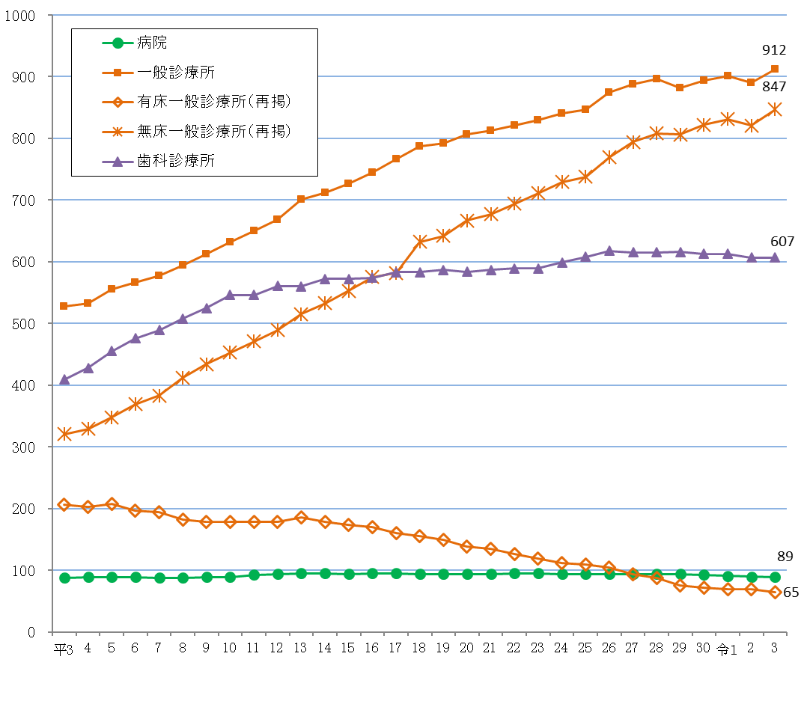

表２ 施設の種類別にみた施設数の動態状況
 |  |  |  |  |  |  |  | （令和２年10月～令和３年９月）
 | 令和２年 10月１日 現在 | 増減数 |  |  |  |  |  | 令和３年 10月１日 現在
 |  |  | 増 |  | 減 |  | 種別等 の変更
 |  |  | 開設 | 再開 | 廃止 | 休止
総数 | 1,587 | 21 | 69 | 2 | 45 | 5 | - | 1,608
病院 | 90 | △ 1 | - | - | 1 | - | - | 89
精神科病院 | 13 | △ 1 | - | - | 1 | - | - | 12
一 般 病 院 | 77 | - | - | - | - | - | - | 77
一般診療所 | 890 | 22 | 54 | 2 | 29 | 5 | - | 912
歯科診療所 | 607 | - | 15 | - | 15 | - | - | 607

表３ 人口10万対施設数
 |  |  |  |  |  |  |  | 令和３年10月１日現在
 |  |  | 病院 |  |  | 一般 診療所 |  | 歯科 診療所
 |  |  |  | 精神科病院 | 一般病院 |  | 有床
施設の種類別施設数 | 全国 |  | 8,205 | 1,053 | 7,152 | 104,292 | 6,169 | 67,899
 | 沖縄県 |  | 89 | 12 | 77 | 912 | 65 | 607
人口10万対施設数 | 全国 |  | 6.5 | 0.8 | 5.7 | 83.1 | 4.9 | 54.1
 | 沖縄県 |  | 6.1 | 0.8 | 5.2 | 62.1 | 4.4 | 41.3

表4
(2) 開設者別にみた施設数
施設数を開設者別にみると、病院は「医療法人」が64施設（病院総数の71.9％）と最も多く、次いで「公的医療機関」が9施設(同10.1%)となっている。一般診療所は「医療法人」が395施設（一般診療所総数の43.3%）と最も多く、次いで「個人」が346施設（同37.9％）となっている。歯科診療所は「個人」が461施設（歯科診療所総数の75.9%）と最も多くなっている。 前年と比べると、病院は「医療法人」が１施設減少した。一般診療所は「公的医療機関」が12施設、「医療法人」が８施設、「個人」が２施設増加した。歯科診療所は「医療法人」が１施設増加したが、「個人」が１施設減少している。（表4）

 | 1 | 1 | 1 | 1 | 1
表4 開設者別にみた施設数
 |  |  |  |  |  |  |  | 各年10月1日現在
 |  | 施設数 |  |  |  | 対前年 |  | 構成割合(%)
 |  | 平成30年 | 令和元年 | 令和２年 | 令和３年 | 増減数 | 増減率(%) | 令和２年 | 令和３年
病院 |  | 93 | 91 | 90 | 89 | △ 1 | △ 1.1 | 100.0 | 100.0
 | 国 | 6 | 6 | 6 | 6 | - | - | 6.7 | 6.7
 | 公的医療機関 | 9 | 9 | 9 | 9 | - | - | 10.0 | 10.1
 | 社会保険関係団体 | - | - | - | - | - | ・ | - | -
 | 医療法人 | 67 | 66 | 65 | 64 | △ 1 | △ 1.5 | 72.2 | 71.9
 | 個人 | - | - | - | - | - | ・ | - | -
 | その他 | 11 | 10 | 10 | 10 | - | - | 11.1 | 11.2
一般診療所 |  | 894 | 901 | 890 | 912 | 22 | 2.5 | 100.0 | 100.0
 | 国 | 10 | 10 | 11 | 11 | - | - | 1.2 | 1.2
 | 公的医療機関 | 33 | 33 | 34 | 46 | 12 | 35.3 | 3.8 | 5.0
 | 社会保険関係団体 | 6 | 6 | 6 | 6 | - | - | 0.7 | 0.7
 | 医療法人 | 385 | 390 | 387 | 395 | 8 | 2.1 | 43.5 | 43.3
 | 個人 | 358 | 358 | 344 | 346 | 2 | 0.6 | 38.7 | 37.9
 | その他 | 102 | 104 | 108 | 108 | - | - | 12.1 | 11.8
歯科診療所 |  | 613 | 613 | 607 | 607 | - | - | 100.0 | 100.0
 | 国 | - | - | - | - | - | ・ | - | -
 | 公的医療機関 | 10 | 12 | 12 | 12 | - | - | 2.0 | 2.0
 | 社会保険関係団体 | - | - | - | - | - | ・ | - | -
 | 医療法人 | 125 | 129 | 132 | 133 | 1 | 0.8 | 21.7 | 21.9
 | 個人 | 476 | 471 | 462 | 461 | △ 1 | △ 0.2 | 76.1 | 75.9
 | その他 | 2 | 1 | 1 | 1 | - | - | 0.2 | 0.2

表8
図1-2 病床の種類別にみた病床数の年次推移
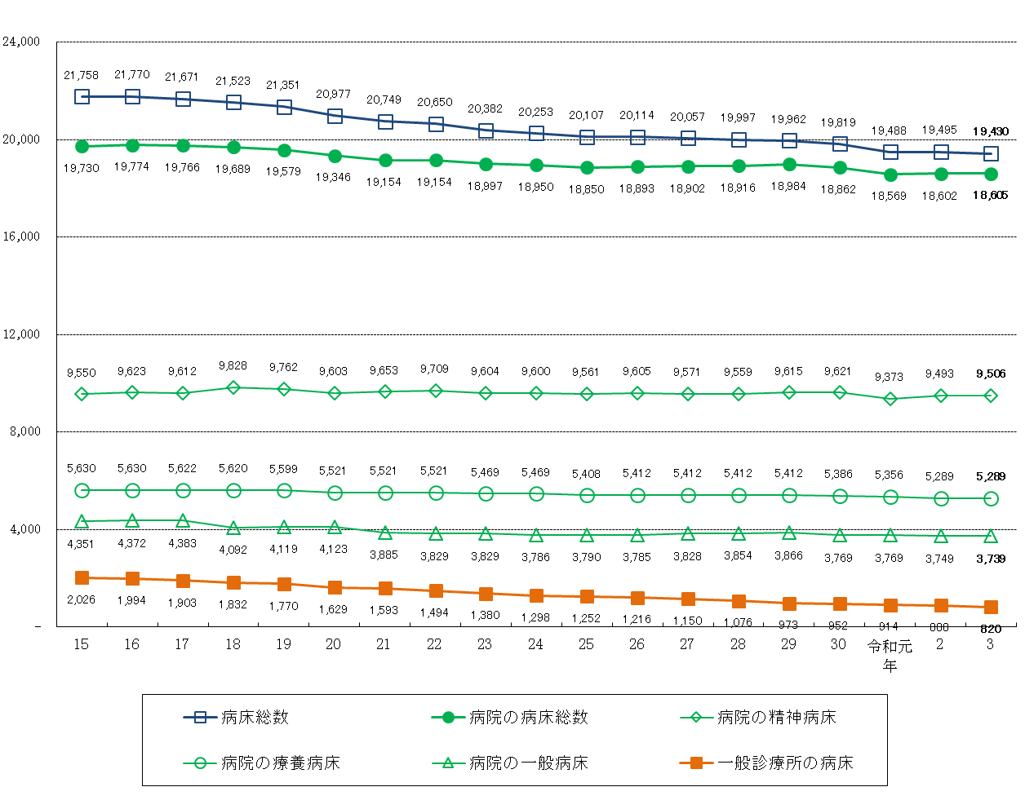

表8 病床の種類別に見た病床数の年次推移
 |  |  |  |  |  |  |  |  |  |  |  |  |  |  |  |  | 各年10月１日現在
 |  | 15 | 16 | 17 | 18 | 19 | 20 | 21 | 22 | 23 | 24 | 25 | 26 | 27 | 28 | 29 | 30 | 令和元年 | 2 | 3
病床総数 |  | 21,758 | 21,770 | 21,671 | 21,523 | 21,351 | 20,977 | 20,749 | 20,650 | 20,382 | 20,253 | 20,107 | 20,114 | 20,057 | 19,997 | 19,962 | 19,819 | 19,488 | 19,495 | 19,430
病院 |  | 19,730 | 19,774 | 19,766 | 19,689 | 19,579 | 19,346 | 19,154 | 19,154 | 18,997 | 18,950 | 18,850 | 18,893 | 18,902 | 18,916 | 18,984 | 18,862 | 18,569 | 18,602 | 18,605
 | 精神病床 | 5,630 | 5,630 | 5,622 | 5,620 | 5,599 | 5,521 | 5,521 | 5,521 | 5,469 | 5,469 | 5,408 | 5,412 | 5,412 | 5,412 | 5,412 | 5,386 | 5,356 | 5,289 | 5,289
 | 感染症病床 | 18 | 18 | 18 | 18 | 18 | 18 | 24 | 24 | 24 | 24 | 24 | 24 | 24 | 24 | 24 | 24 | 24 | 24 | 24
 | 結核病床 | 181 | 131 | 131 | 131 | 81 | 81 | 71 | 71 | 71 | 71 | 67 | 67 | 67 | 67 | 67 | 62 | 47 | 47 | 47
 | 療養病床 | 4,351 | 4,372 | 4,383 | 4,092 | 4,119 | 4,123 | 3,885 | 3,829 | 3,829 | 3,786 | 3,790 | 3,785 | 3,828 | 3,854 | 3,866 | 3,769 | 3,769 | 3,749 | 3,739
 | 一般病床 | 9,550 | 9,623 | 9,612 | 9,828 | 9,762 | 9,603 | 9,653 | 9,709 | 9,604 | 9,600 | 9,561 | 9,605 | 9,571 | 9,559 | 9,615 | 9,621 | 9,373 | 9,493 | 9,506
一般診療所 |  | 2,026 | 1,994 | 1,903 | 1,832 | 1,770 | 1,629 | 1,593 | 1,494 | 1,380 | 1,298 | 1,252 | 1,216 | 1,150 | 1,076 | 973 | 952 | 914 | 888 | 820
 | (再掲)療養病床 | 274 | 273 | 287 | 267 | 267 | 263 | 263 | 229 | 208 | 176 | 176 | 168 | 168 | 161 | 116 | 112 | 83 | 77 | 61
歯科診療所 |  | 2 | 2 | 2 | 2 | 2 | 2 | 2 | 2 | 5 | 5 | 5 | 5 | 5 | 5 | 5 | 5 | 5 | 5 | 5

